FGT
 | FACADES DE GAINE TECHNIQUE
 | Merci de compléter ce document, de l'enregistrer et de l'ajouter en pièce jointe dans votre demande de devis.
 | DESCRIPTION DE LA FACADE DE GAINE TECHNIQUE |  |  |  |  |  |  |  |  |  |  | DESCRIPTION DE CHAQUE BLOC-GAINE TECHNIQUE
 |  |  |  |  |  |  |  |  |  |  |  | BLOC 1 |  |  |  |  |  | BLOC 2 |  |  |  |  |  | BLOC 3 |  |  |  |  |  | BLOC 4 |  |  |  |  |  | BLOC 5
 | Repère | Quantité | Type de porte | Imposte | Dimensions hors tout de l'ensemble |  | Talon |  | Finitions spécifiques | Ferrage / articulation | Option qualité et confort d'usage | Rep. | Largeur hors-tout (mm) | 1 Vtl DP ou 1 Vtl GP ou 2 Vtx DP ou 2 Vtx GP | Non feu ou EI15 ou EI30 ou EI60 | Batteuse EDF ou Batteuse GDF ou Crémone ou Serrure à cylindre européen | Option qualité et confort d'usage | Rep. | Largeur hors-tout (mm) | 1 Vtl DP ou 1 Vtl GP ou 2 Vtx DP ou 2 Vtx GP | Non feu ou EI15 ou EI30 ou EI60 | Batteuse EDF ou Batteuse GDF ou Crémone ou Serrure à cylindre européen | Option qualité et confort d'usage | Rep. | Largeur hors-tout (mm) | 1 Vtl DP ou 1 Vtl GP ou 2 Vtx DP ou 2 Vtx GP | Non feu ou EI15 ou EI30 ou EI60 | Batteuse EDF ou Batteuse GDF ou Crémone ou Serrure à cylindre européen | Option qualité et confort d'usage | Rep. | Largeur hors-tout (mm) | 1 Vtl DP ou 1 Vtl GP ou 2 Vtx DP ou 2 Vtx GP | Non feu ou EI15 ou EI30 ou EI60 | Batteuse EDF ou Batteuse GDF ou Crémone ou Serrure à cylindre européen | Option qualité et confort d'usage | Rep. | Largeur hors-tout (mm) | 1 Vtl DP ou 1 Vtl GP ou 2 Vtx DP ou 2 Vtx GP | Non feu ou EI15 ou EI30 ou EI60 | Batteuse EDF ou Batteuse GDF ou Crémone ou Serrure à cylindre européen | Option qualité et confort d'usage
 |  |  | Feuillure ou Applique | Oui ou Non | Hauteur (mm) | Largeur (mm) | Plein ou Creux ou Sans | Hauteur (mm) | Prépeint, stratifié, plaquage, rainures décoratives | Charnières invisibles ou Paumelles ou Charnières encastrées ouverture 180° | Taverse intermédiaire pour main courante, recouvrement sur cloison, acoustique |  |  |  |  |  | Oculus, grille de ventilation, joint isophonique |  |  |  |  |  | Oculus, grille de ventilation, joint isophonique |  |  |  |  |  | Oculus, grille de ventilation, joint isophonique |  |  |  |  |  | Oculus, grille de ventilation, joint isophonique |  |  |  |  |  | Oculus, grille de ventilation, joint isophonique
 |  |  |  |  | Talon compris |  |  |  | Sans spécification = EI30 : prépeint Autre : brut
Exemple | Bât A/G R+1 | 7 | Applique | Non | 2150 | 3500 | Plein | 100 | Stratifié gamme… | Charn. invisibles | Acoustique 30dBA | Gaz | 850 | 1 Vtl DP | EI15 | Batt. GDF |  | Elec | 1900 | 2 Vtx DP | EI30 | Batt. EDF |  | SGx | 750 | 1 Vtl GP | Non feu | Crémone
Ensemble 1 |  |  | ** Choisir | ** Choisir |  |  | ** Choisir |  |  | ** Choisir |  |  |  | ** Choisir | ** Choisir | ** Choisir |  |  |  | ** Choisir | ** Choisir | ** Choisir |  |  |  | ** Choisir | ** Choisir | ** Choisir |  |  |  | ** Choisir | ** Choisir | ** Choisir |  |  |  | ** Choisir | ** Choisir | ** Choisir |  | ** Choisir | ** Choisir | ** Choisir | ** Choisir | ** Choisir | ** Choisir | ** Choisir
Ensemble 2 |  |  | ** Choisir | ** Choisir |  |  | ** Choisir |  |  | ** Choisir |  |  |  | ** Choisir | ** Choisir | ** Choisir |  |  |  | ** Choisir | ** Choisir | ** Choisir |  |  |  | ** Choisir | ** Choisir | ** Choisir |  |  |  | ** Choisir | ** Choisir | ** Choisir |  |  |  | ** Choisir | ** Choisir | ** Choisir |  | Feuillure | Oui | Plein | Charn. invisibles | 1 Vtl DP | Non feu | Batt. EDF
Ensemble 3 |  |  | ** Choisir | ** Choisir |  |  | ** Choisir |  |  | ** Choisir |  |  |  | ** Choisir | ** Choisir | ** Choisir |  |  |  | ** Choisir | ** Choisir | ** Choisir |  |  |  | ** Choisir | ** Choisir | ** Choisir |  |  |  | ** Choisir | ** Choisir | ** Choisir |  |  |  | ** Choisir | ** Choisir | ** Choisir |  | Applique | Non | Creux | Paumelles | 1 Vtl GP | EI15 | Batt. GDF
Ensemble 4 |  |  | ** Choisir | ** Choisir |  |  | ** Choisir |  |  | ** Choisir |  |  |  | ** Choisir | ** Choisir | ** Choisir |  |  |  | ** Choisir | ** Choisir | ** Choisir |  |  |  | ** Choisir | ** Choisir | ** Choisir |  |  |  | ** Choisir | ** Choisir | ** Choisir |  |  |  | ** Choisir | ** Choisir | ** Choisir |  |  |  | Sans | Charn. encastrées 180° | 2 Vtx DP | EI30 | Crémone
Ensemble 5 |  |  | ** Choisir | ** Choisir |  |  | ** Choisir |  |  | ** Choisir |  |  |  | ** Choisir | ** Choisir | ** Choisir |  |  |  | ** Choisir | ** Choisir | ** Choisir |  |  |  | ** Choisir | ** Choisir | ** Choisir |  |  |  | ** Choisir | ** Choisir | ** Choisir |  |  |  | ** Choisir | ** Choisir | ** Choisir |  |  |  |  |  | 2 Vtx GP | EI60 | Serr. à cylindre européen
Ensemble 6 |  |  | ** Choisir | ** Choisir |  |  | ** Choisir |  |  | ** Choisir |  |  |  | ** Choisir | ** Choisir | ** Choisir |  |  |  | ** Choisir | ** Choisir | ** Choisir |  |  |  | ** Choisir | ** Choisir | ** Choisir |  |  |  | ** Choisir | ** Choisir | ** Choisir |  |  |  | ** Choisir | ** Choisir | ** Choisir
Ensemble 7 |  |  | ** Choisir | ** Choisir |  |  | ** Choisir |  |  | ** Choisir |  |  |  | ** Choisir | ** Choisir | ** Choisir |  |  |  | ** Choisir | ** Choisir | ** Choisir |  |  |  | ** Choisir | ** Choisir | ** Choisir |  |  |  | ** Choisir | ** Choisir | ** Choisir |  |  |  | ** Choisir | ** Choisir | ** Choisir
Ensemble 8 |  |  | ** Choisir | ** Choisir |  |  | ** Choisir |  |  | ** Choisir |  |  |  | ** Choisir | ** Choisir | ** Choisir |  |  |  | ** Choisir | ** Choisir | ** Choisir |  |  |  | ** Choisir | ** Choisir | ** Choisir |  |  |  | ** Choisir | ** Choisir | ** Choisir |  |  |  | ** Choisir | ** Choisir | ** Choisir
Ensemble 9 |  |  | ** Choisir | ** Choisir |  |  | ** Choisir |  |  | ** Choisir |  |  |  | ** Choisir | ** Choisir | ** Choisir |  |  |  | ** Choisir | ** Choisir | ** Choisir |  |  |  | ** Choisir | ** Choisir | ** Choisir |  |  |  | ** Choisir | ** Choisir | ** Choisir |  |  |  | ** Choisir | ** Choisir | ** Choisir
Ensemble 10 |  |  | ** Choisir | ** Choisir |  |  | ** Choisir |  |  | ** Choisir |  |  |  | ** Choisir | ** Choisir | ** Choisir |  |  |  | ** Choisir | ** Choisir | ** Choisir |  |  |  | ** Choisir | ** Choisir | ** Choisir |  |  |  | ** Choisir | ** Choisir | ** Choisir |  |  |  | ** Choisir | ** Choisir | ** Choisir
Ensemble 11 |  |  | ** Choisir | ** Choisir |  |  | ** Choisir |  |  | ** Choisir |  |  |  | ** Choisir | ** Choisir | ** Choisir |  |  |  | ** Choisir | ** Choisir | ** Choisir |  |  |  | ** Choisir | ** Choisir | ** Choisir |  |  |  | ** Choisir | ** Choisir | ** Choisir |  |  |  | ** Choisir | ** Choisir | ** Choisir
Ensemble 12 |  |  | ** Choisir | ** Choisir |  |  | ** Choisir |  |  | ** Choisir |  |  |  | ** Choisir | ** Choisir | ** Choisir |  |  |  | ** Choisir | ** Choisir | ** Choisir |  |  |  | ** Choisir | ** Choisir | ** Choisir |  |  |  | ** Choisir | ** Choisir | ** Choisir |  |  |  | ** Choisir | ** Choisir | ** Choisir
Ensemble 13 |  |  | ** Choisir | ** Choisir |  |  | ** Choisir |  |  | ** Choisir |  |  |  | ** Choisir | ** Choisir | ** Choisir |  |  |  | ** Choisir | ** Choisir | ** Choisir |  |  |  | ** Choisir | ** Choisir | ** Choisir |  |  |  | ** Choisir | ** Choisir | ** Choisir |  |  |  | ** Choisir | ** Choisir | ** Choisir
Ensemble 14 |  |  | ** Choisir | ** Choisir |  |  | ** Choisir |  |  | ** Choisir |  |  |  | ** Choisir | ** Choisir | ** Choisir |  |  |  | ** Choisir | ** Choisir | ** Choisir |  |  |  | ** Choisir | ** Choisir | ** Choisir |  |  |  | ** Choisir | ** Choisir | ** Choisir |  |  |  | ** Choisir | ** Choisir | ** Choisir
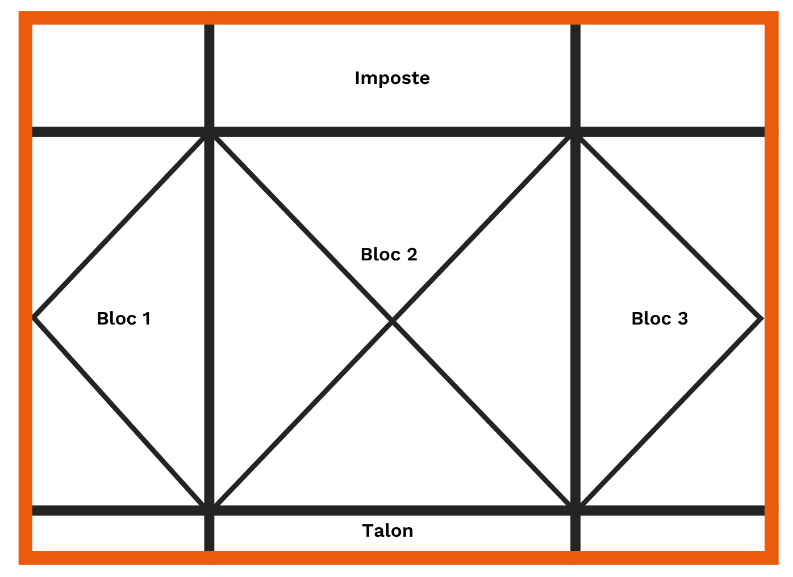
 | ** Choisir : choisir dans la liste déroulante qui apparait en se positionnant sur la case

TV
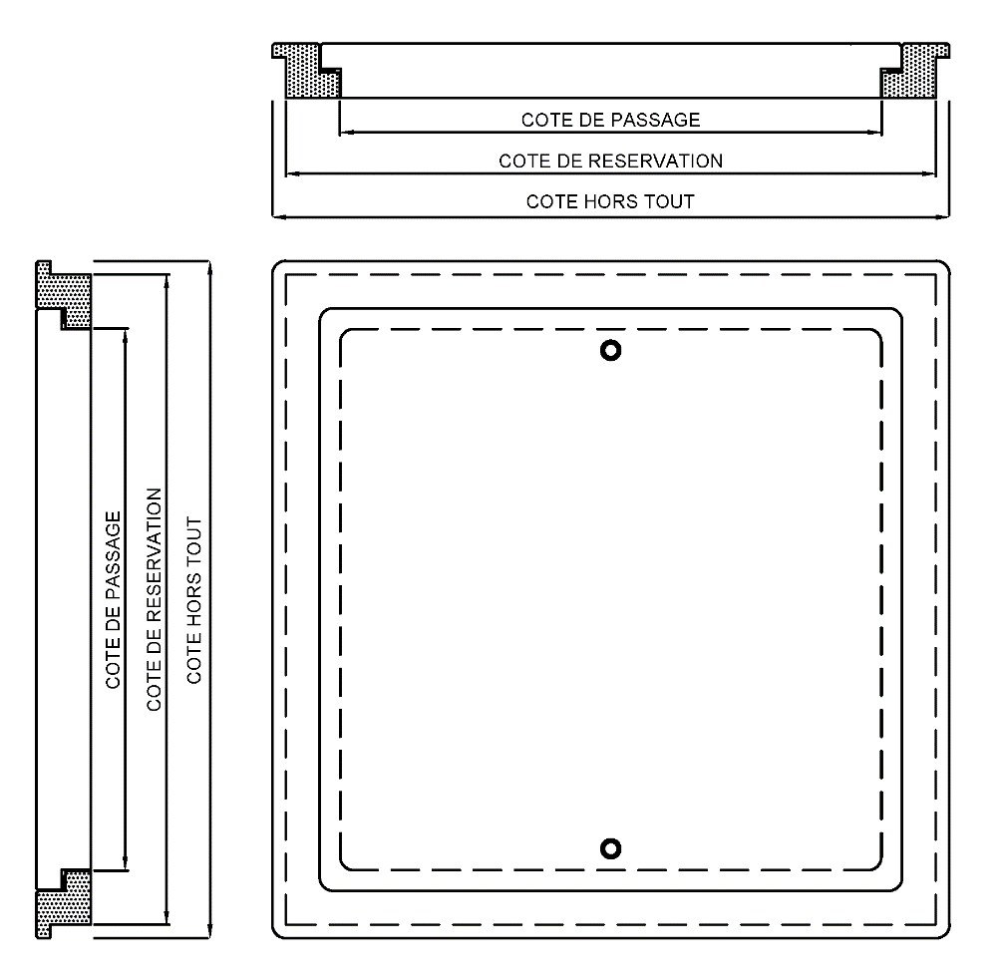
 | TRAPPES DE VISITE (Pose VERTICALE)
 | Merci de compléter ce document, de l'enregistrer et de l'ajouter en pièce jointe dans votre demande de devis.
 | DESCRIPTION DE LA TRAPPE DE VISITE

 | Repère | Quantité | Dimensions de la trappe |  |  |  |  | Résistance au Feu | Acoustique |  | Recouvrement sur cloison | Commentaires
 |  |  | Type de dimension (1 coche seulement) |  |  | Hauteur (mm) | Largeur (mm) | Non feu ou EI15 ou EI30 ou EI60 ou EI120 | Indifférent ou Oui | Si oui, préciser valeur mini (en dBA) | Oui ou Non
 |  |  | Passage | Réservation | Hors tout
Exemple | Bât A/G R+1 | 7 | X |  |  | 300 | 500 | EI15 | Oui | 38 | Non | Laquée Blanc
Trappe 1 |  |  |  |  |  |  |  | ** Choisir | ** Choisir |  | ** Choisir |  | ** Choisir | ** Choisir | ** Choisir | ** Choisir | ** Choisir | ** Choisir | ** Choisir
Trappe 2 |  |  |  |  |  |  |  | ** Choisir | ** Choisir |  | ** Choisir |  | Feuillure | Oui | Oui | Charn. invisibles | 1 Vtl DP | Non feu | Batt. EDF
Trappe 3 |  |  |  |  |  |  |  | ** Choisir | ** Choisir |  | ** Choisir |  | Applique | Non | Indifférent | Paumelles | 1 Vtl GP | EI15 | Batt. GDF
Trappe 4 |  |  |  |  |  |  |  | ** Choisir | ** Choisir |  | ** Choisir |  |  |  | Sans | Charn. encastrées 180° | 2 Vtx DP | EI30 | Crémone
Trappe 5 |  |  |  |  |  |  |  | ** Choisir | ** Choisir |  | ** Choisir |  |  |  |  |  | 2 Vtx GP | EI60 | Serr. à cylindre européen
 |  |  |  |  |  |  |  |  |  |  |  |  |  |  |  |  |  | EI120
 | ** Choisir : choisir dans la liste déroulante qui apparait en se positionnant sur la case

TAC
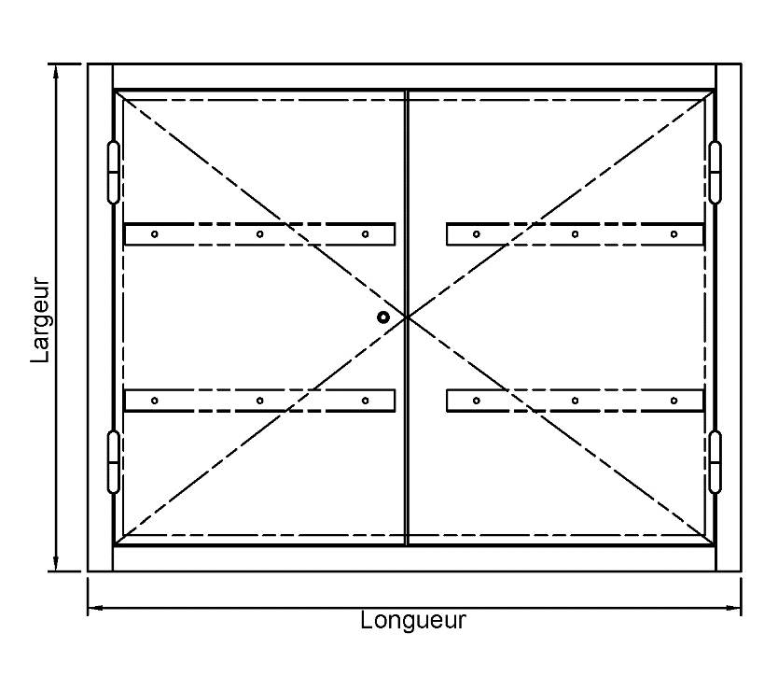
 | TRAPPES DE COMBLES / PLAFOND (Pose HORIZONTALE)
 | Merci de compléter ce document, de l'enregistrer et de l'ajouter en pièce jointe dans votre demande de devis.
 | DESCRIPTION DE LA TRAPPE DE COMBLES / PLAFOND

 | Repère | Quantité | Sens d'ouverture | Dimensions de la trappe |  |  |  |  | Nombre de vantaux | Résistance au Feu | Acoustique |  | Recouvrement sur cloison | Fermeture | Option qualité et confort d'usage | Commentaires
 |  |  | Vers le Bas ou Vers le Haut | Type de dimension (1 coche seulement) |  |  | Hauteur (mm) | Largeur (mm) | 1 Vtl ou 2 Vtx | Non feu ou EI30 ou EI60 ou EI120 | Indifférent ou Oui | Si oui, préciser valeur mini (en dBA) | Oui ou Non | Batteuse à carré ou Crémone 2 pts à carré ou Serrure avec réservation pour cylindre européen (hors-lot) | Kit Vérins, Kit Contre-poids, Echelle télescopique, Echelle escamotable, Clé carré lg.1500, Bandeau MDF pour pose plafond placo
 |  |  |  | Passage | Réservation | Hors tout
Exemple | Bât A/G R+1 | 7 | Haut | X |  |  | 600 | 800 | 1 Vtl | EI60 | Oui | 37 | Non | Crémone 2 pts à carré | Kit Vérins | Laquée Blanc
Trappe 1 |  |  | ** Choisir |  |  |  |  |  | ** Choisir | ** Choisir | ** Choisir |  | ** Choisir | ** Choisir |  |  | ** Choisir | ** Choisir | ** Choisir | ** Choisir | ** Choisir | ** Choisir | ** Choisir
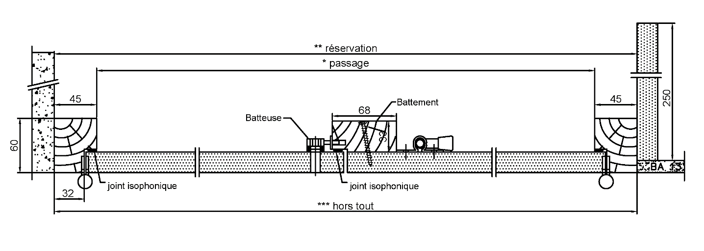
Trappe 2 |  |  | ** Choisir |  |  |  |  |  | ** Choisir | ** Choisir | ** Choisir |  | ** Choisir | ** Choisir |  |  | Feuillure | Oui | Oui | Haut | 1 Vtl | Non feu | Batteuse à carré
Trappe 3 |  |  | ** Choisir |  |  |  |  |  | ** Choisir | ** Choisir | ** Choisir |  | ** Choisir | ** Choisir |  |  | Applique | Non | Indifférent | Bas | 2 Vtx | EI15 | Crémone 2 pts à carré
Trappe 4 |  |  | ** Choisir |  |  |  |  |  | ** Choisir | ** Choisir | ** Choisir |  | ** Choisir | ** Choisir |  |  |  |  | Sans |  |  | EI30 | Serrure avec réserv. pour cyl. européen
Trappe 5 |  |  | ** Choisir |  |  |  |  |  | ** Choisir | ** Choisir | ** Choisir |  | ** Choisir | ** Choisir |  |  |  |  |  |  |  | EI60 | Indifférent
 |  |  |  |  |  |  |  |  |  |  |  |  |  |  |  |  |  |  |  |  |  | EI120
 | ** Choisir : choisir dans la liste déroulante qui apparait en se positionnant sur la case

